Hoja3
Identificador | HU018
Nombre | el perfil puede ser privado
Descripcion | Como usuario, quiero tener la opción de hacer mi perfil privado para que otras personas no puedan ver mi información ni mis actividades dentro de la plataforma.
Criterios de Aceptacion | Es necesario que el sistema incorpore una alternativa de privacidad en el perfil del usuario que habilite la modificación del estado del perfil a "Privado". Cuando el perfil se encuentre en modo solo yo, nadie (a excepción del usuario mismo) podrá acceder a los datos del perfil, publicaciones o actividades. La sección de configuración de perfil debe tener una opción de privacidad visible bajo un título claro, como por ejemplo: "Visibilidad del Perfil". Cuando se modifica el perfil a privado, el sistema debe mostrar una confirmación: "Ahora tu perfil es privado y no será accesible para otros usuarios". Si el usuario habilita su perfil para ser público, debería surgir una confirmación: "Tu perfil ahora es público y será accesible para otros usuarios". Es necesario que el sistema almacene de manera automática las modificaciones en la configuración de visibilidad del perfil. No solo otros usuarios deben estar bloqueados en el perfil privado, sino también los motores de búsqueda externos. Es necesario que el sistema habilite al usuario para alternar entre los modos "Público" y "Privado" en cualquier instante desde la configuración de perfil.
Mockups | 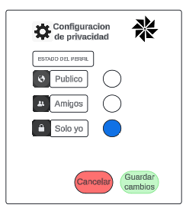
Autor | william

